Rotina Admin
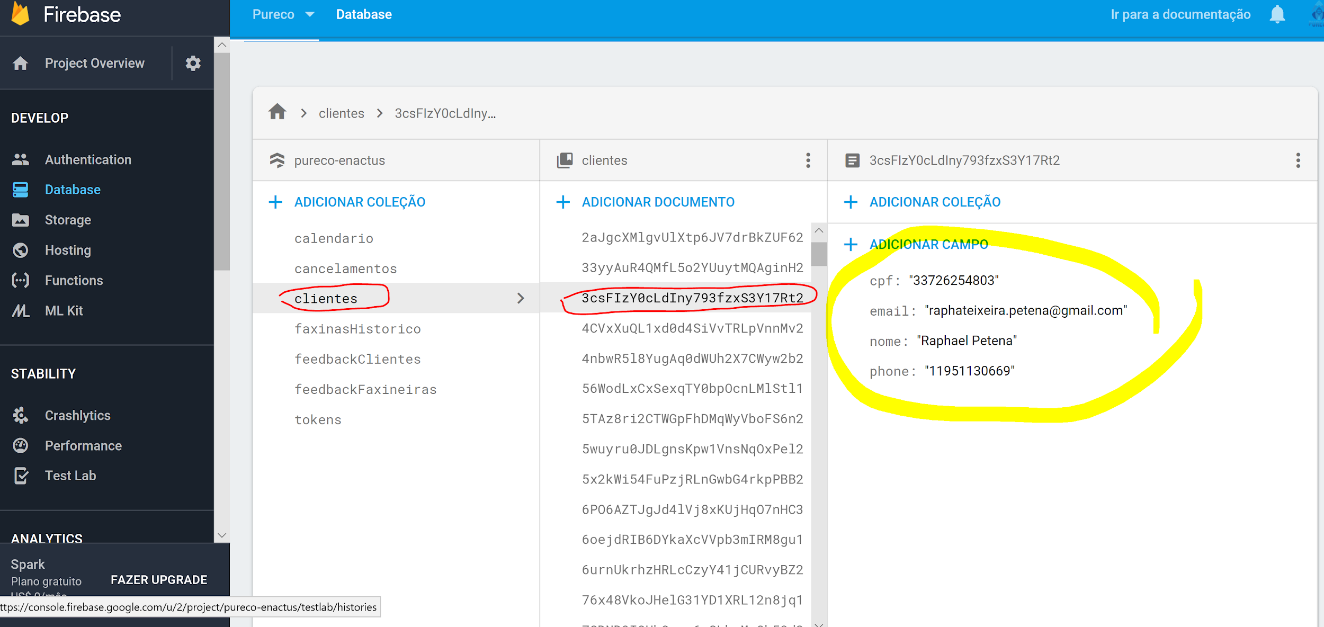
ROTINA DO ADMINISTRADOR
 | Atividade | Plataforma | Quando
1 | Conferir novas faxinas, clicar em cada faxineira: faxineira> faxinas>agendados | Pureco Admin | 2 x por dia
2 | Mandar mensagem no chat: "Obrigada por agendar uma faxina, qualquer duvida estou a disposicao" | Pureco Faxineira | Cada nova faxina
3 | Stalkear o cliente para ver se tem perfil de cliente | Facebook | Cada nova faxina
4 | Se em duvida se é realmente um cliente, investigar no chat | Pureco Faxineira | Cada faxina suspeita
5 | Se cliente suspeito não responde pelo chat, pegar numero de cliente na firebase | Firebase | Cada faxina suspeita
6 | Entrar em contato com cliente caso 5 se aplicar | Whatsapp | Cada faxina suspeita
7 | Caso o cliente não responda nada no chat, pegar email dele na firebase | Firebase | Um dia antes da faxina
8 | Um dia antes da faxina enviar email lembrando o cliente, caso ele não tenha dito nada no chat | Gmail | Um dia antes da faxina
9 | Checar e responder SAC | Pureco Admin | 1 x dia
10 | Setar a proxima semana de cada faxineira (2 semanas posteriores devem sempre estar setadas) | Pureco Faxineira | 1x semana

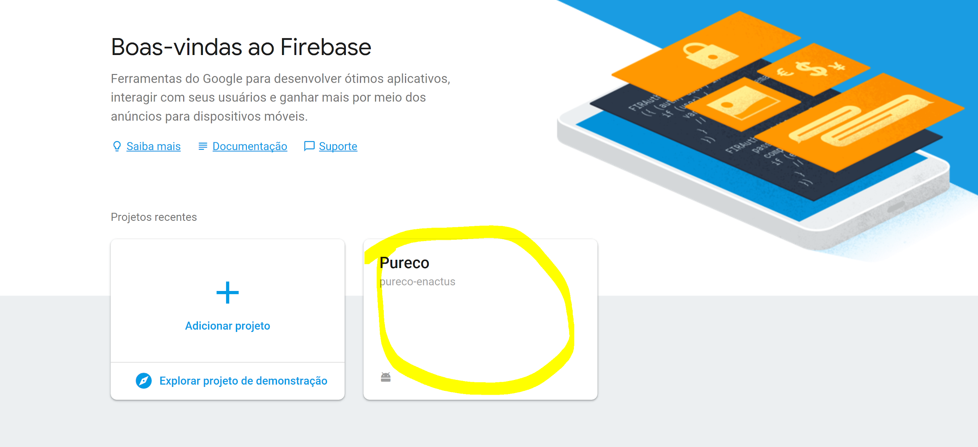
 | TUTORIAL: BUSCA NA FIREBASE
 | 1. LOGAR NA FIREBASE COM DADOS DO PURECO LIMPEZA > CLICAR EM PURECO

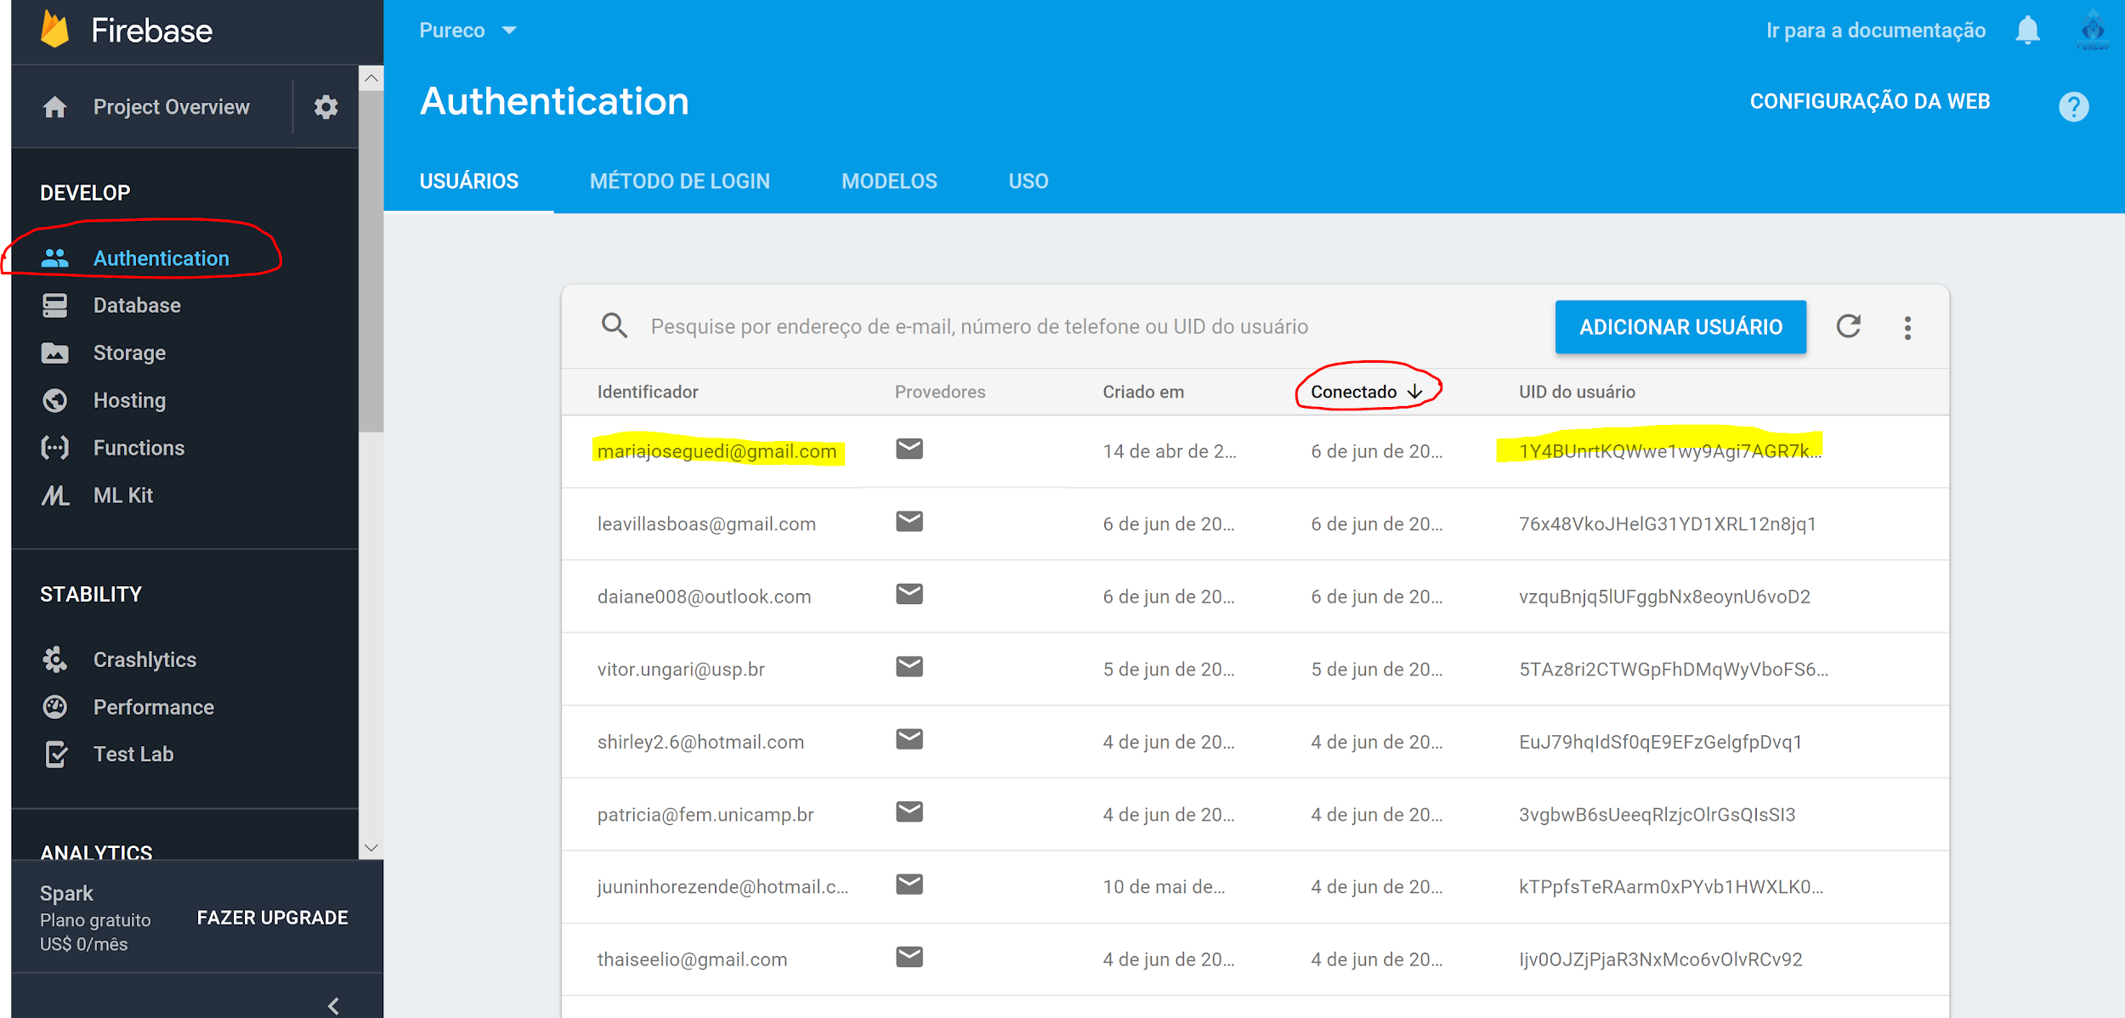
 | 2. CLICAR EM AUTHENTICATION E ORDENAR POR "CONECTADO".

 | 3. DEDUZIR PELO NOME DO EMAIL O USUARIO PROCURADO E COPIAR O ID CLICANDO NO ICONE
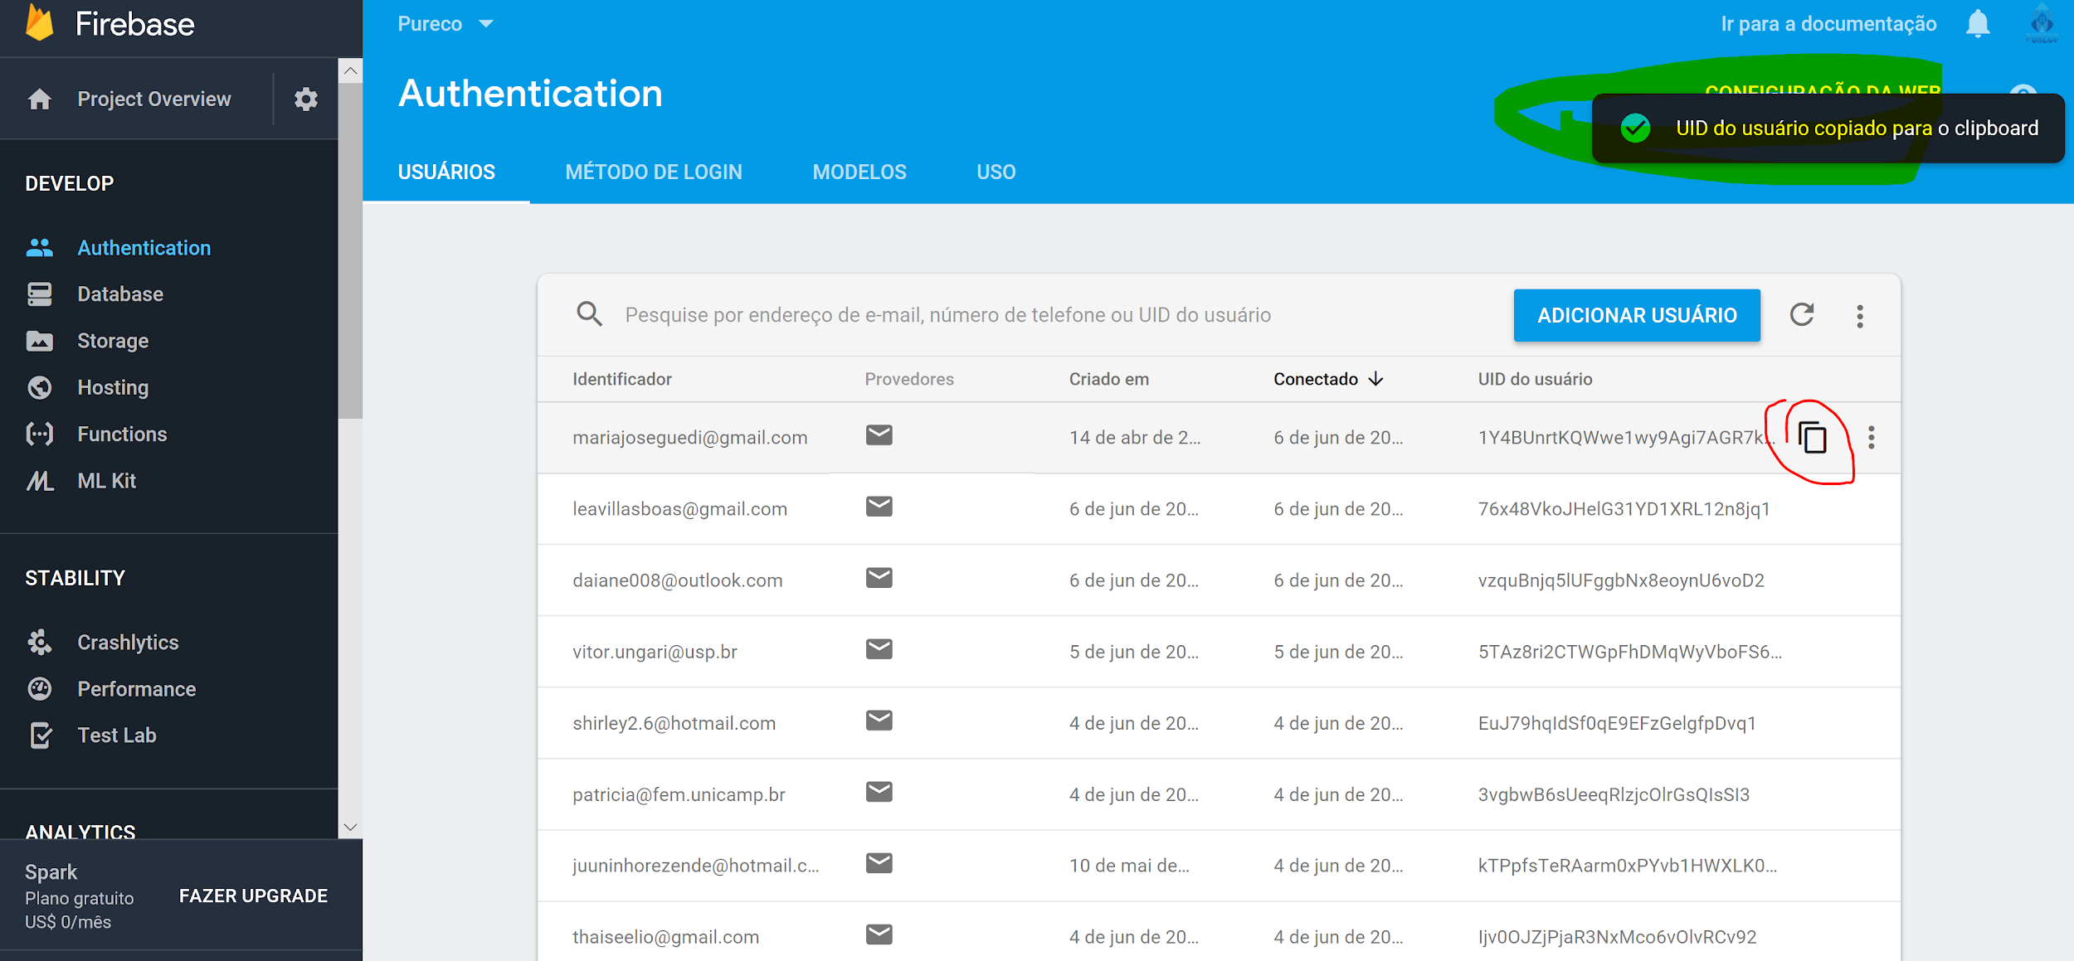

 | 4. CLICAR NA DATABASE > CLICAR EM CLOUD FIRESTORE
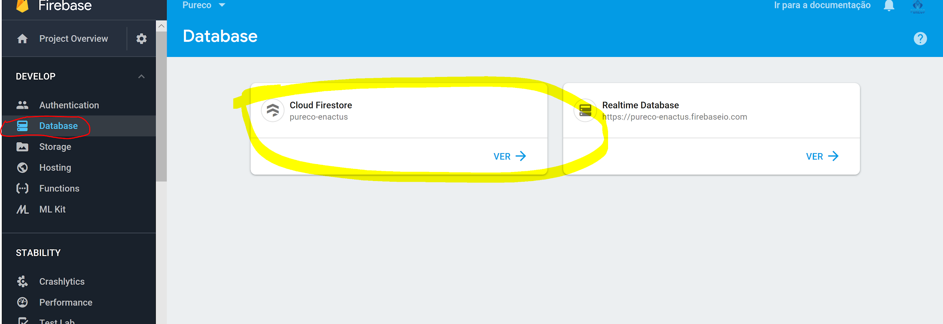

 | 5. CLICAR EM CLIENTES > O ID ESTARA ORDENADO ALFABETICAMENTE, PROCURAR O ID COPIADO

